GERMANIA 60x60 DF 3+1
 | 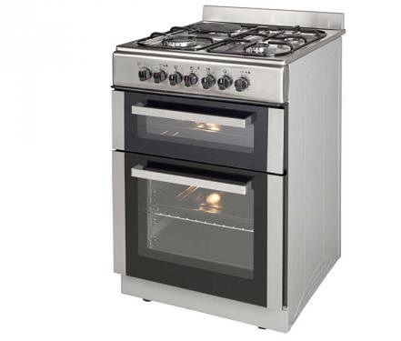 |  | 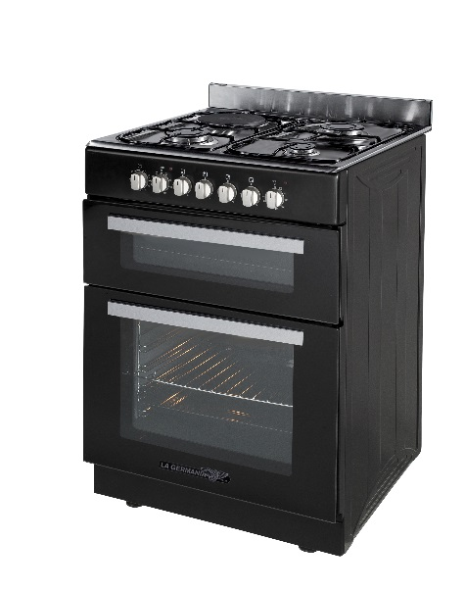
 | 60x60 DOUBLE FOUR 3G +1 EL. | 60x60 DOUBLE FOUR 3G +1 EL. | 60x60 DOUBLE FOUR 3G +1 EL.
REFERENCE | TGX60DFX | TGX60DFW | TGX60DFN
COULEUR / ESTHETIQUE | Inox / Standard | Blanc / Standard | Noir / Standard
MODE DE CUISSON | Convection. Nat. / Multifonction 5 | Convection. Nat. / Multifonction 5 | Convection. Nat. / Multifonction 5
MODE DE NETTOYAGE | Manuel / Catalyse | Manuel / Catalyse | Manuel / Catalyse
ESTHETIQUE
DOSSERET/COUVERCLE | Dosseret | Dosseret | Dosseret
PORTE | Vitre noir + bandes inox | Vitre noir + bandes inox | Vitre noir + bandes inox
PLINTHE | Fixe noir | Fixe blanc | Fixe noir
POIGNEE | Argentée | Blanche | Argentée
MANETTE | Noir | Blanche | Argentée
PIEDS REGLABLES | Oui | Oui | Oui
TABLE DE CUISSON
TABLE | 4 foyers | 4 foyers | 4 foyers
FOYERS GAZ/ELECTRIQUE | 3 Gaz + 1 Electrique | 3 Gaz + 1 Electrique | 3 Gaz + 1 Electrique
FOYERS INDUCTION / HI-LIGHT | - | - | -
GRILLES EMAILLEES / FONTE | Email | Email | Email
CHAPEAUX DE BRULEURS | Email | Email | Email
COMMANDES | Sur bandeau | Sur bandeau | Sur bandeau
ALLUMAGE | 1 main | 1 main | 1 main
SECURITE DE TABLE | Oui | Oui | Oui
TEMOINS DE CHALEUR RESIDUELLE | - | - | -
FOYER AVANT GAUCHE | Gaz | Gaz | Gaz
PUISSANCE (kW) | 3.00 | 3.00 | 3.00
DIAMETRE (mm) | 100mm | 100mm | 100mm
FOYER AVANT DROIT | Gaz | Gaz | Gaz
PUISSANCE (kW) | 1.00 | 1.00 | 1.00
DIAMETRE (mm) | 55mm | 55mm | 55mm
FOYER ARRIERE GAUCHE | Plaque électrique | Plaque électrique | Plaque électrique
PUISSANCE (kW) | 1.00 | 1.00 | 1.00
DIAMETRE (mm) | 145mm | 145mm | 145mm
FOYER ARRIERE DROIT | Gaz | Gaz | Gaz
PUISSANCE (kW) | 1.75 | 1.75 | 1.75
DIAMETRE (mm) | 75mm | 75mm | 75mm
FOYER CENTRAL | - | - | -
PUISSANCE (kW) | - | - | -
DIAMETRE (mm) | - | - | -
PUISSANCE TOTALE DES FOYERS GAZ | 5.75 | 5.75 | 5.75
PUISSANCE TOTALE DES FOYERS ELECTRIQUES | 1 | 1 | 1
FOUR
PRINCIPAL
GAZ/ELECTRIQUE | Electrique 2550 w | Electrique 2550 w | Electrique 2550 w
CLASSE ENERGETIQUE | A | A | A
CONVECT. NAT/MULTI 5/MULTI 9 | Multifonctions (6) | Multifonctions (6) | Multifonctions (6)
MINUTEUR SONORE STOP ELECTRIQUE | Oui | Oui | Oui
GRILLOIR | Electrique | Electrique | Electrique
PUISSANCE DU GRILL (Kw) | 2 | 2 | 2
THERMOSTAT/ECLAIRAGE | Oui / Oui | Oui / Oui | Oui / Oui
VOLUME (Lt) | 67 | 67 | 67
MATERIAU DE LA CAVITE | Catalyse | Catalyse | Catalyse
CONSOMMATION MULTIFONCTION (Kw) | 0.85 | 0.85 | 0.85
SECONDAIRE
GAZ/ELECTRIQUE | 1200 w | 1200 w | 1200 w
CLASSE ENERGETIQUE | A | A | A
CONVECT. NAT/MULTI 5/MULTI 9 | Convec. Nat. | Convec. Nat. | Convec. Nat.
PROGRAMMATEUR ELECTRONIQUE | Non | Non | Non
MINUTEUR SONORE STOP ELECTRIQUE | Non | Non | Non
GRILLOIR | Electrique | Electrique | Electrique
PUISSANCE DU GRILL (Kw) | 0.5 | 0.5 | 0.5
THERMOSTAT/ECLAIRAGE | Oui / Non | Oui / Non | Oui / Non
VOLUME (Lt) | 30 | 30 | 30
MATERIAU DE LA CAVITE | Email | Email | Email
CONSOMMATION CONVECTION NAT. (Kw) | 0.78 | 0.78 | 0.78
PUISSANCE TOTALE GAZ (Kw) | 5.75 | 5.75 | 5.75
PUISSANCE TOTALE ELECTRIQUE (Kw) | 4.75 | 4.75 | 4.75
BRANCHEMENT ELECTRIQUE (V/Hz) | 230V - 50 Hz | 230V - 50 Hz | 230V - 50 Hz
EQUIPEMENT
TOURNEBROCHE | Non | Non | Non
PLAT MULTI-USAGES/ LECHEFRITE | 1 + 2 | 1 + 2 | 1 + 2
TIROIR DE RANGEMENT / ABATTANT | Non / Non | Non / Non | Non / Non
CORDON D'ALIMENTATION | Oui | Oui | Oui
PRISE | Non | Non | Non
CARACTERISTIQUES TECHNIQUES
DIMENSIONS CUISINIERE (cm) - HxLxP | 88,5-91,5x60x60 | 88,5-91,5x60x60 | 88,5-91,5x60x60
DIMENSIONS EMBALLE (cm) - HxLxP | 94,5x66,5x68,5 | 94,5x66,5x68,5 | 94,5x66,5x68,5
POIDS DU PRODUIT (kg) | 46 | 46 | 46
POIDS EMBALLE (kg) | 49 | 49 | 49

CODE EAN | 8,051,277,856,779 | 8,051,277,859,169 | 8,051,277,857,035

